Sheet1
営業依頼書：ステータス表示
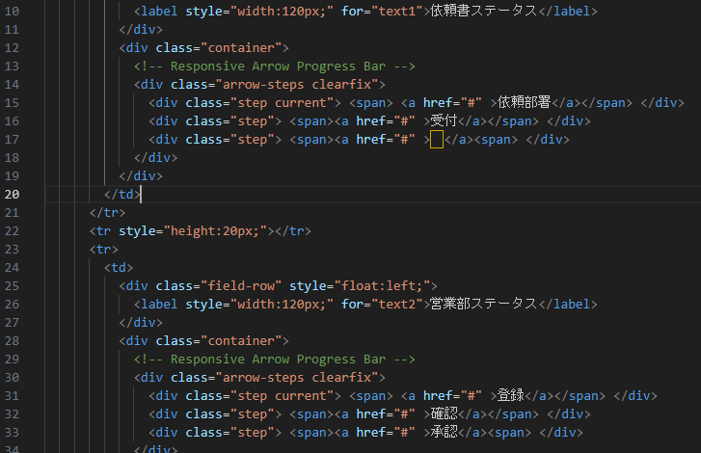
仕様説明

現在表示されている下図の表記はダミーです(common_sales_input2.phpに記載されています。)

こちらの仕様を以下に記します。
イメージとしてはその営業依頼書の現在処理中の部署ステータス表示と、現在処理中の処理ステータス表示を行う形になります。
現在、想定されているルートはsq_routeテーブルに登録されているroute_idが1～7までの７個です。（それ以外はテスト時に作成されたデータのため考慮不要）
ルート設定時に選択されたroute_idの値がsq_detail_trテーブルのroute_patternにセットされます。

部署ステータス
表示させるのは各ルートに設定された部署（最低1個、最大4個）
現在のsq_detail_trのprocessing_deptの部署を青に塗る（例：processing_dept=02の場合塗るのは技術部）

処理ステータス
表示させるのは全画面共通で受付(1)、登録(2)、確認(3)、承認(4)の4項目
現在のsq_detail_trのprocessing_statusの処理を青に塗る（例：processing_status=2の場合塗るのは登録）

表示イメージ

・route_id=1の時
技術部（02）→資材部（04）→営業管理部（05）というルート

営業依頼書：
技術部
資材部
営業管理部
 | 部署ステータス

受付
登録
確認
承認
 | 処理ステータス

このイメージは現在のステータスが技術部の確認だった時を示しています。(processing_dept=02 , processing_status=3)

・route_id=2の時
技術部（02）のみのルート

営業依頼書：
技術部
 | 部署ステータス

受付
登録
確認
承認
 | 処理ステータス

このイメージは現在のステータスが技術部の確認だった時を示しています。(processing_dept=02 , processing_status=3)

・route_id=3の時
技術部（02）→資材部（04）→営業管理部（05）→工事管理部（06）というルート、一番長いルート

営業依頼書：
技術部
資材部
営業管理部
工事管理部
 | 部署ステータス

受付
登録
確認
承認
 | 処理ステータス

このイメージは現在のステータスが技術部の確認だった時を示しています。(processing_dept=02 , processing_status=3)

・route_id=4の時
営業管理部（05）のみのルート

営業依頼書：
営業管理部
 | 部署ステータス

受付
登録
確認
承認
 | 処理ステータス

このイメージは現在のステータスが営業管理部の確認だった時を示しています。(processing_dept=05 , processing_status=3)

・route_id=5の時
営業管理部（05）→工事管理部（06）というルート

営業依頼書：
営業管理部
工事管理部
 | 部署ステータス

受付
登録
確認
承認
 | 処理ステータス

このイメージは現在のステータスが営業管理部の確認だった時を示しています。(processing_dept=05 , processing_status=3)

・route_id=6の時
技術部（02）→資材部（04）→工事管理部（06）というルート

営業依頼書：
技術部
資材部
工事管理部
 | 部署ステータス

受付
登録
確認
承認
 | 処理ステータス

このイメージは現在のステータスが技術部の確認だった時を示しています。(processing_dept=02 , processing_status=3)

・route_id=7の時
工事管理部（06）のみのルート

営業依頼書：
工事管理部
 | 部署ステータス

受付
登録
確認
承認
 | 処理ステータス

このイメージは現在のステータスが工事管理部の確認だった時を示しています。(processing_dept=06 , processing_status=3)

